Sheet1
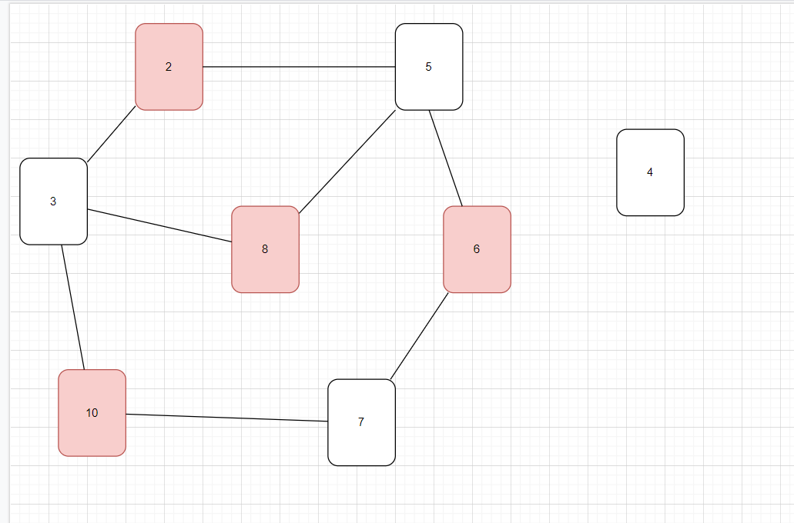
 | Nama : | Gloria Immanuela Endhy |  |  | C14190009
 |  | Vincent Theo Setia Budi |  |  | C14190094
 |  | Meliana Harsono |  |  | C14190158
 |  | Kwan Davin Kanelson |  |  | C14190166

State Awal | M | H | H | M | M | H | H | M
 | 2 | 4 | 3 | 8 | 6 | 7 | 5 | 10

 | Kemungkinan 1 |  |  |  |  |  |  |  | Kemungkinan 3 |  |  |  |  |  |  | Kemungkinan 5 |  |  |  |  |  |  | Kemungkinan 7

 | M |  |  |  |  |  |  |  | M |  |  |  |  |  |  | H |  |  |  |  |  |  | M
 | 2 |  |  |  |  |  |  |  | 8 |  |  |  |  |  |  | 7 |  |  |  |  |  |  | 10

 | M | H |  |  |  |  |  |  | M | H |  |  |  |  |  | H | M
 | 2 | 3 |  |  |  |  |  |  | 8 | 5 |  |  |  |  |  | 7 | 6 |  |  |  |  |  | M | H
 |  |  |  |  |  |  |  |  |  |  |  |  |  |  |  |  |  |  |  |  |  |  | 10 | 7

 | M | H | M |  |  |  |  |  | M | H | M |  |  |  |  | H | M | H
 | 2 | 3 | 8 |  |  |  |  |  | 8 | 5 | 6 |  |  |  |  | 7 | 6 | 5 |  |  |  |  | M | H | M
 |  |  |  |  |  |  |  |  |  |  |  |  |  |  |  |  |  |  |  |  |  |  | 10 | 7 | 6

 | M | H | M | H |  |  |  |  | M | H | M | H |  |  |  | H | M | H | M
 | 2 | 3 | 8 | 5 |  |  |  |  | 8 | 5 | 6 | 7 |  |  |  | 7 | 6 | 5 | 2 |  |  |  | M | H | M | H
 |  |  |  |  |  |  |  |  |  |  |  |  |  |  |  |  |  |  |  |  |  |  | 10 | 7 | 6 | 5

 | M | H | M | H | M |  |  |  | M | H | M | H | M |  |  | H | M | H | M | H
 | 2 | 3 | 8 | 5 | 6 |  |  | 24 | 8 | 5 | 6 | 7 | 10 |  | 36 | 7 | 6 | 5 | 2 | 3 |  | 23 | M | H | M | H | M
 |  |  |  |  |  |  | Bukan Prima |  |  |  |  |  |  | Bukan Prima |  |  |  |  |  |  |  | Prima | 10 | 7 | 6 | 5 | 8 |  | 36
 |  |  |  |  |  |  |  |  |  |  |  |  |  |  |  |  |  |  |  |  |  |  |  |  |  |  |  | Bukan Prima
 | Kemungkinan 2 |  |  |  |  |  |  |  | Kemungkinan 4 |  |  |  |  |  |  | Kemungkinan 6
 | M |  |  |  |  |  |  |  | M |  |  |  |  |  |  |  |  |  |  |  |  |  | Kemungkinan 8
 | 2 |  |  |  |  |  |  |  | 2 |  |  |  |  |  |  | H |  |  |  |  |  |  | H
 |  |  |  |  |  |  |  |  |  |  |  |  |  |  |  | 7 |  |  |  |  |  |  | 5

 | M | H |  |  |  |  |  |  | M | H |  |  |  |  |  | H | M |  |  |  |  |  | H | M
 | 2 | 5 |  |  |  |  |  |  | 2 | 5 |  |  |  |  |  | 7 | 10 |  |  |  |  |  | 5 | 2

 | M | H | M |  |  |  |  |  | M | H | M |  |  |  |  | H | M | H |  |  |  |  | H | M | H
 | 2 | 5 | 8 |  |  |  |  |  | 2 | 5 | 6 |  |  |  |  | 7 | 10 | 3 |  |  |  |  | 5 | 2 | 3

 | M | H | M | H |  |  |  |  | M | H | M | H |  |  |  | H | M | H | M |  |  |  | H | M | H | M
 | 2 | 5 | 8 | 3 |  |  |  |  | 2 | 5 | 6 | 7 |  |  |  | 7 | 10 | 3 | 8 |  |  |  | 5 | 2 | 3 | 6

 | M | H | M | H | M |  |  |  | M | H | M | H | M |  |  | H | M | H | M | H |  |  | H | M | H | M | H
 | 2 | 5 | 8 | 3 | 10 |  |  | 28 | 2 | 5 | 6 | 7 | 10 |  | 30 | 7 | 10 | 3 | 8 | 5 |  | 33 | 5 | 2 | 3 | 6 | 7 |  | 23
 |  |  |  |  |  |  | Bukan Prima |  |  |  |  |  |  | Bukan Prima |  |  |  |  |  |  | Bukan Prima |  |  |  |  |  |  |  | Prima

 | State awal = Empty

 | Goal = | Kalau semua angka di jumlah = prima & Warna yang sama tidak boleh berseblahan

 | Actions = | Move, add

 | Transition = Susunan kartu berubah sesuai dengan kartu yang dipilih

 | Path Cost = Jumlah kartu yang berseblahan

 |  | Graph

